Sheet1
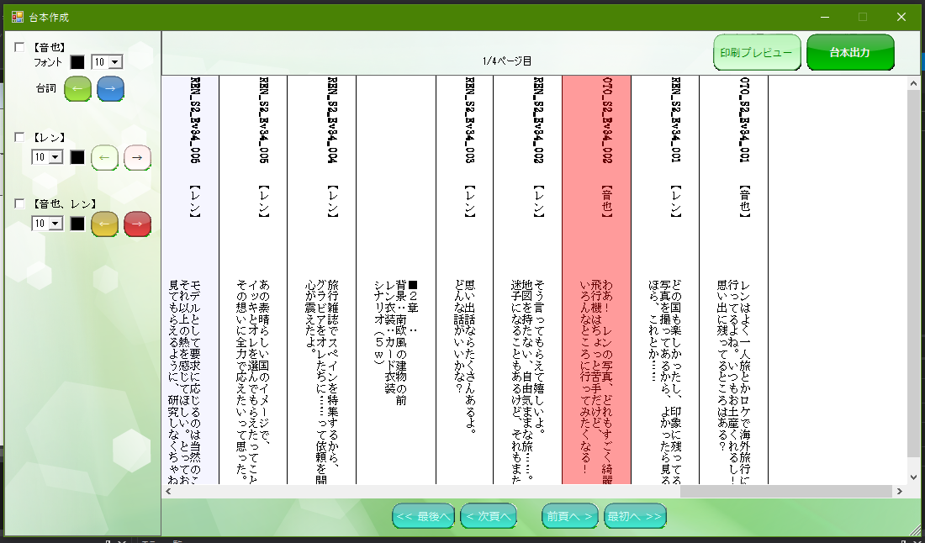

 | 背景RGB | 背景HSV | 文字RGB | 文字HSV
赤 | 153,45,45 |  | 255,201,201
黄 | 153,135,45 |  | 255,246,201
緑 | 108,153,45 |  | 232,255,201
青 | 45,99,153 |  | 201,228,255

